引当場所と製造場所と完成品置場
品目格納先マスタ、製造引当制御マスタ
 | ■製造品の在庫発生場所
 | ① 次工程(製造場所)に在庫を発生させる場合：
製造場所１
製造場所３
 | マスタ設定不要
1号機
1号機
標準製品置き場２
引当場所１

製造場所２
製造場所４
2号機
2号機

 | ② ①以外の指定した場所に在庫を発生させる場合： |  |  |  | ③製造場所とは異なる指定した場所から投入品在庫を引当て、自動払出、投入させる場合：
 | 品目格納先マスタの設定が必要 |  |  |  | 製造引当制御マスタの設定が必要 ※自動払出、投入させる場合、投入場所指定：ON
 | 項目：WG、品目ＣＤ、格納先場所ＣＤ |  |  |  | 項目：WG、移動先場所、移動元場所、投入場所指定 ※品目ＣＤは未設定の想定
製造場所１
製造場所３
1号機
1号機
標準製品置き場２
引当場所１

製造場所２
製造場所４
2号機
2号機

格納場所 兼 引当場所
・製造場所１,２の格納場所
・製造場所３,４の引当場所

 |  | ※但し、
 |  | 製造引当制御マスタの投入場所指定：ON で登録した場合、
 |  | 製造場所３、４の投入場所指定である「格納場所 兼 引当場所」が所要場所となり
 |  | ②の品目格納先未登録でも「格納場所 兼 引当場所」に在庫が発生する
※MRPeaシステム仕様書
添付4. 入出力データファイル詳細 より抜粋
 |  | 品目格納先マスタ未登録時は、次工程の所要場所となる

考え方
① | 製造場所（号機）単位で、デフォルトの引当場所、格納先を設定する。
 |  | 格納先：汎用マスタで初期値管理。製品マスタ登録で初期値を元に入庫先を指定
 |  | 引当場所：製造引当制御マスタで指定
② | 格納先場所と引当場所は場所コードは分けずに、1個とする。
③ | 汎用マスタと引当制御マスタで工程毎のデフォルトの行先と引当先をセットで決めておいて、
 | その組み合わせから外れる工程の前後関係が発生した場合は移動/移送が発生する。

懸念点
① | 作成される移動予定が、格納場所兼引当場所間の移動になるので、工程情報が移動予定に出ない。
 | 例： 品目CD:A 移動元：1510004(オフセット格納兼合紙引当場所)、 移動先：1510005(xxxxx格納先 兼抜きC引当場所)
 | 格納場所兼引当場所の場所名の工夫が必要
② | 物流グループ、製造場所グループが分かれた時にうまく動くかは検証が必要。

製品マスタ登録 POPUP

製造引当制御マスタ
品目格納先マスタ
製造引当制御マスタ
品目格納先マスタ

①
運用例）
【オフセット】
【合紙】
製造場所１
製造場所３
引当場所
（例：原紙倉庫）
場所コード
150001
格納場所兼引当場所
オフセット格納兼合紙引当場所
場所コード
150007
格納場所兼引当場所
合紙格納先兼XXXXX引当場所
【基本の動き】
①オフセットの製造実績（出来高）計上で引当場所２に在庫が計上される → 製造引当制御マスタ(投入場所指定：ON)による
②投入引当バッチにより製造指図時に未引当になった投入品の引当が行われる
③合紙の製造実績（投入&出来高）計上で①の在庫が引き落とされて工程製造品置場２、
または引当場所５に在庫が計上される → 製造引当制御マスタ(投入場所指定：ON)による

場所コード
151001
場所コード
151004
場所コード
151007
製造場所２
製造場所４
移動実績：不要
場所コード
150002
移動実績：不要
場所コード
150008
引当場所
移動実績：不要
移動実績：必要
移動実績：不要
製造場所

【エクサ抜き】
製造場所５
格納場所
④前工程の製造時に
指定された格納場所に
在庫が発生
格納先兼引当場所
xxxxx格納先 兼抜きC引当場所
場所コード
150003
場所コード
150009
格納場所兼引当場所
抜きc格納先XXXXX引当場所
場所コード
151002
場所コード
151005
⑥
場所コード
151008
製造場所６
【基本の動き】
④オフセットの製造実績（出来高）計上で工程製造品置場１に在庫が計上される → 品目格納先マスタによる
⑤投入品在庫補充バッチ実行によりオフセット 工程製造品置場１から引当場所３、
または引当場所４への移動予定が作成される
⑥上記⑤の移動予定に対して指図→実績計上で引当場所３、または引当場所４に在庫が移動する
⑦投入引当バッチにより製造指図時に未引当になった投入品の引当が行われる
⑧エクサ抜きの製造実績（投入&出来高）計上で⑥の在庫が引き落とされて工程製造品置場３、
または引当場所６、または工程製造品置場４、または引当場所７に在庫が計上される →製造引当制御マスタ(乙入場所指定：ON)による
場所コード
150004
場所コード
150010

製造場所７
場所コード
150005
格納先兼引当場所
xxxxx格納先 兼抜きC仕上げ引当場所
場所コード
150011
格納場所兼引当場所
抜きc仕上げ格納先XXXXX引当場所

場所コード
151003
場所コード
151006
場所コード
151009
製造場所８
場所コード
150006
場所コード
150012

パタン１（移動が発生しないパタン）
 | 工程 | 号機（製造場所）
1 | オフセット | 150001
2 | 合紙 | 150007

【オフセット】
【合紙】
製造場所１
製造場所３
引当場所
（例：原紙倉庫）
場所コード
150001
格納場所兼引当場所
オフセット格納兼合紙引当場所
場所コード
150007
格納場所兼引当場所
合紙格納先兼XXXXX引当場所

製造場所２
製造場所４

場所コード
150002
場所コード
150008
引当場所

製造場所

【エクサ抜き】
製造場所５
格納場所
格納先兼引当場所
xxxxx格納先 兼抜きC引当場所
場所コード
150003
格納場所兼引当場所
抜きc格納先XXXXX引当場所

⑥
製造場所６

場所コード
150004

製造場所７
場所コード
150005
格納先兼引当場所
xxxxx格納先 兼抜きC仕上げ引当場所
格納場所兼引当場所
抜きc仕上げ格納先XXXXX引当場所

製造場所８
場所コード
150006

パタン2（移動が発生するパタン）
 | 工程 | 号機（製造場所）
1 | オフセット | 150001
2 | 抜きc | 150009

 | 資料：場所マスタ定義

製造引当制御マスタ
 | 汎用マスタ 格納先

製品マスタ登録 POPUP

デフォルト表示

製品マスタにて入庫先のデフォルト表示が不要の場合、汎用マスタの「格納先マスタ」は不要となる。
MRPは、製造引当制御マスタに従い格納先を決定する
但し、上記は全て次工程の引当場所になるため
指示、移動して引当場所に在庫を移動させる場合は、
入庫先を指定する必要がある

次工程の引当場所 → 品目格納先マスタ不要
 |  |  | デフォルトのまま
 |  |  | 入庫先 | プリフル棟シート置場２(合紙機前)

指定した格納場所 → 品目格納先マスタ作成
 |  |  | 変更した場合
 |  |  | 入庫先 | オフセット

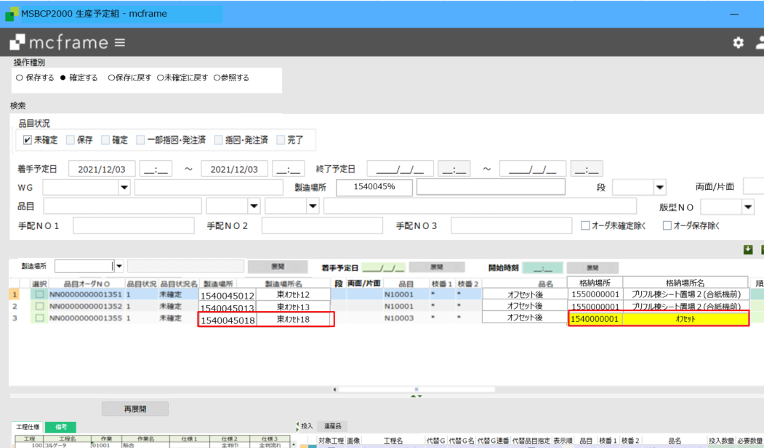
生産予定組

目格納先マスタ

製造引当制御マスタ

品目格納先マスタより取得
品目格納先マスタなしの場合
次工程の引当場所(製造引当制御マスタ)より取得

※製造場所変更時、
品目格納先マスタを検索、
ある場合：格納先を取得
ない場合：製造引当制御マスタより、次工程の製造場所(＝「移動先」)に対する「移動元」を取得
取得した場所を「格納場所」とする

 | 【連産品がある場合】
 | ※2 連産品が主産品と同じ次工程に使用される場合、品目格納先マスタは不要
X
Y
Y1
連産品
主産品

トムソン
グルア
製造場所３
製造場所１
1号機
Y
1号機
X

Y1
引当場所２
標準製品置き場２
引当場所１

製造場所２
製造場所４
2号機
2号機

グルア
包装
 | ※３ 連産品が主産品と異なる次工程に使用されるが引当場所が同じ場合、品目格納先マスタは不要
トムソン
製造場所１
製造場所３
製造場所５
1号機
1号機
1号機
Y
Z
X

引当場所１
Y1
引当場所２
引当場所３
標準製品置き場２
Y

製造場所６
製造場所２
製造場所４
2号機
2号機
2号機

包装
製造場所７
Y1
3号機

グルア
包装
 | ※４ 副産品が主産品と異なる次工程に使用され、かつ別々の引当場所に格納する場合、品目格納先マスタが必要になる（指示により移動）
トムソン
製造場所１
製造場所３
製造場所５
Y
1号機
1号機
1号機
Y
Z
X
Y1
引当場所１
工程完成品置場
引当場所２
引当場所３
標準製品置き場２

製造場所６
製造場所２
製造場所４
2号機
2号機
2号機

包装
Y1
引当場所４
製造場所７

3号機

受注と完成品
出荷場所は引当できなかった場合に受注明細の通常出荷場所となる。引当の際の在庫は物流グループに属する場所を全て参照する
受注引当マスタ設定
 | 必須。WGと引当する物流グループ毎にデータ設定が必要
 | 出荷場所は引当できなかった場合の仮の出荷場所になる。

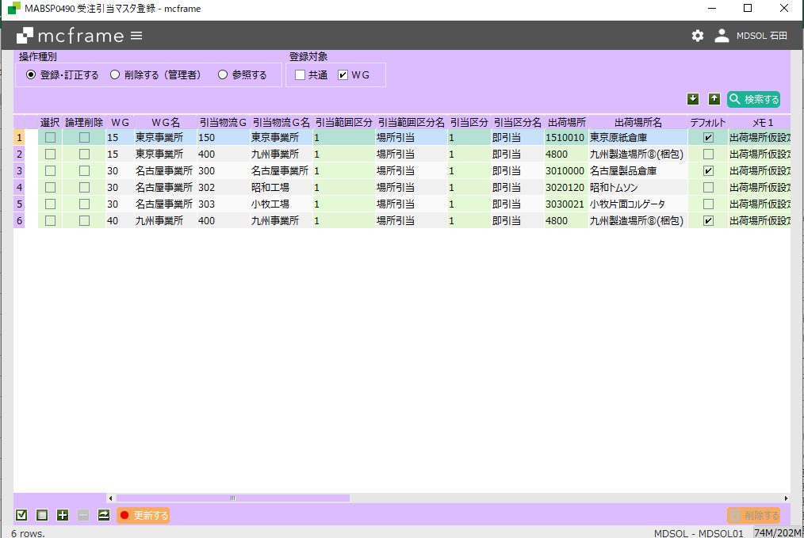

デフォルトは複数WGに属する物流グループがある場合の
優先。

格納場所設定
 | 最終工程の入庫先が製品の格納場所となる。
製品マスタ登録 POPUP

製品倉庫

WEB受注

受注 POPUP

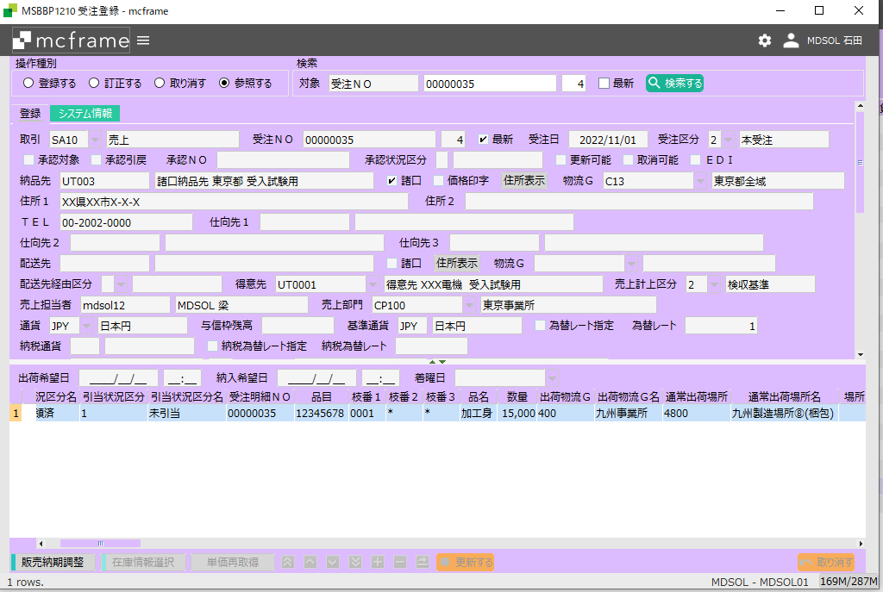

カスタマイズで受注連携時に以下のように設定する
出荷物流G：最終工程の入庫場所に属する物流GRP
通常出荷場所：最終工程の入庫場所

 |  | MRP実行 | 最終製品の所要場所（通常出荷場所）からBOMマスタを参照してオーダーを展開する。

生産予定組

 |  | 最終製品製造完了

在庫引当バッチ

 |  |  |  | 出荷物流GRP内に属する場所の在庫を参照し引当する

配車計画
 |  |  |  | 配車計画は製造完了をまたず行うこともある。

出荷指図・実績

 |  |  |  | 出荷実績時に引き当てした在庫が払い出しされる。

資料２
製造引当制御マスタ：引当M
格納先マスタ：格納M

引当先
号機
格納先
原紙倉庫
引当M
コルゲータ
格納M
シート置き場
第１工程
＜引当M>
投入場所指定=OFFの時、
移送・移動指示データが作成される
格納Mなし
引当M

格納M
第２工程
トムソン
シート置き場
引当M
トムソン
ブランクス
置場

格納Mなし
＜引当M>
投入場所指定=ONの時、引当場所から製造場所へ
理論在庫が自動的に移動する
引当M
格納M
グルア
ブランク置場
引当M
グルア
グルア品置場
第３工程
※各格納先から次工程の置場へ
移動(移送)予定が作成される
移動指図・実績が必要

